工作计划管理表
2022-09-27 |  |  |  | 2022-09-27 |  |  | 计划日期 | 重要级 | 待办事项 | 责任人 | 计划状态
M | T | W | T | F | S | S | 2021-12-01 | 高 | 待办事项_1 | 张三 | 完成
2022-08-29 | 2022-08-30 | 2022-08-31 | 2022-09-01 | 2022-09-02 | 2022-09-03 | 2022-09-04 | 2021-12-03 | 低 | 待办事项_2 | 李四 | 完成
2022-09-05 | 2022-09-06 | 2022-09-07 | 2022-09-08 | 2022-09-09 | 2022-09-10 | 2022-09-11 | 2021-12-08 | 中 | 待办事项_3 | 王五 | 完成
2022-09-12 | 2022-09-13 | 2022-09-14 | 2022-09-15 | 2022-09-16 | 2022-09-17 | 2022-09-18 | 2021-12-10 | 中 | 待办事项_4 | 张三 | 取消
2022-09-19 | 2022-09-20 | 2022-09-21 | 2022-09-22 | 2022-09-23 | 2022-09-24 | 2022-09-25 | 2021-12-15 | 高 | 待办事项_5 | 李四 | 待办
2022-09-26 | 2022-09-27 | 2022-09-28 | 2022-09-29 | 2022-09-30 | 2022-10-01 | 2022-10-02 | 2021-12-20 | 高 | 待办事项_6 | 王五 | 待办
2022-10-03 | 2022-10-04 | 2022-10-05 | 2022-10-06 | 2022-10-07 | 2022-10-08 | 2022-10-09 | 2021-12-25 | 低 | 待办事项_7 | 张三 | 待办
今日是：2022年09月27日
计划状态占比
待办 | 3
取消 | 1
完成 | 3

重要级
高 | 3
中 | 2
低 | 2

使用说明
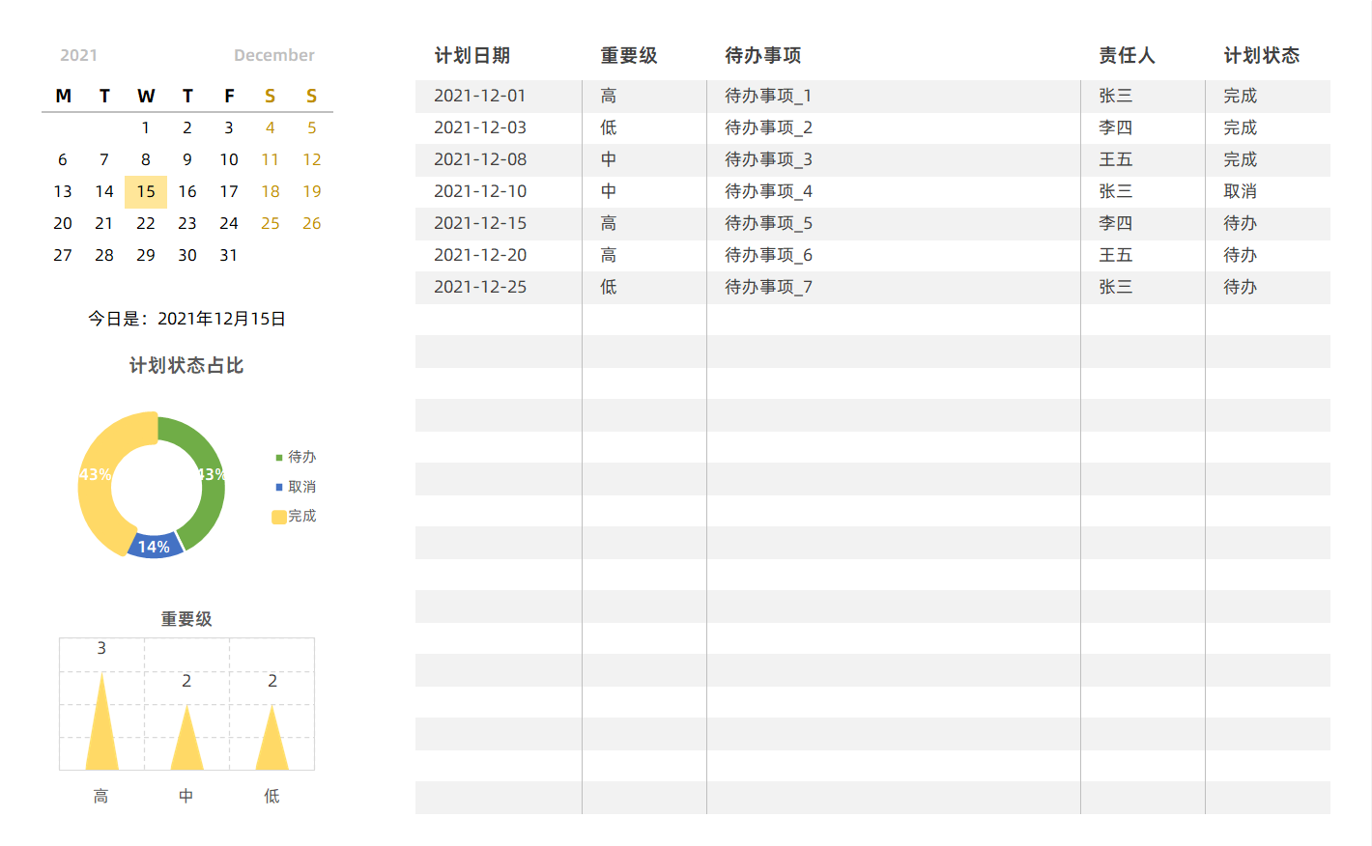
表格模板使用说明
（本页为说明页，用户使用模板时可删除本页内容）

01
基础操作指南

· 如何撤销工作表保护？
1、选中对应工作表。
2、点击：「审阅---撤销工作表」保护。

· 如何增加行数？
1、选中最后一行，鼠标放在选中区域右下角。
2、当鼠标箭头变成黑色十字形时，点击鼠标左键下拉即可。



· 表格使用说明
1、更新填写计划事项明细
2、左边图表随数据自动更新

